Úvod
 | Jak na Excel

 |  | Obsah cvičení
 |  |  | Power Query podklady

 | Pavel Lasák

 |  | Lektor, expert na Microsoft Excel, držitel prestižního ocenění Microsoftu MVP v České republice
 |  |  |  | 5002722

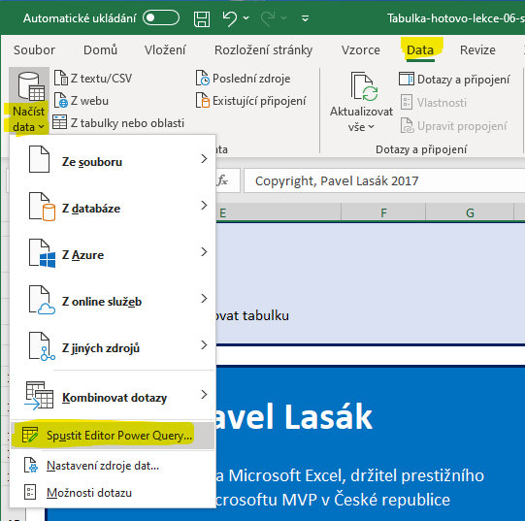
 |  | Načíst hotovou tabulku do PQ

 |  | Pás karet Data > Načíst data > Spustit Editor Power Query

Copyright, Pavel Lasák 2017

